상품제안서
미니 절약형 키친타월 48매(스티커부착) 각티슈 | 상품코드: S30693

 |  |  |  |  |  |  | 02-713-8555 | www.synergygift.co.kr
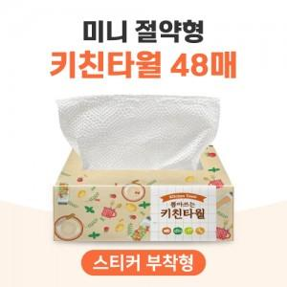

【상세/제작정보】 | <p><span style="font-size: 18pt;">-500개미만 주문시 사각스티커로 제작됩니다.</span></p><p>&nbsp;</p>

【인쇄/포장옵션】 | 스티커 / 포장불가능

【공급단가】 | 수량 | 200~ | 1,000~ | 3,000~ | 5,000~ | 10,000~
*VAT별도 | 단가 | 840원 | 790원 | 760원 | 740원 | 720원

【상품 URL】 | https://www.synergygift.co.kr:443/src/goods_detail.php?gdno=30693

